Card 2 – textandimage
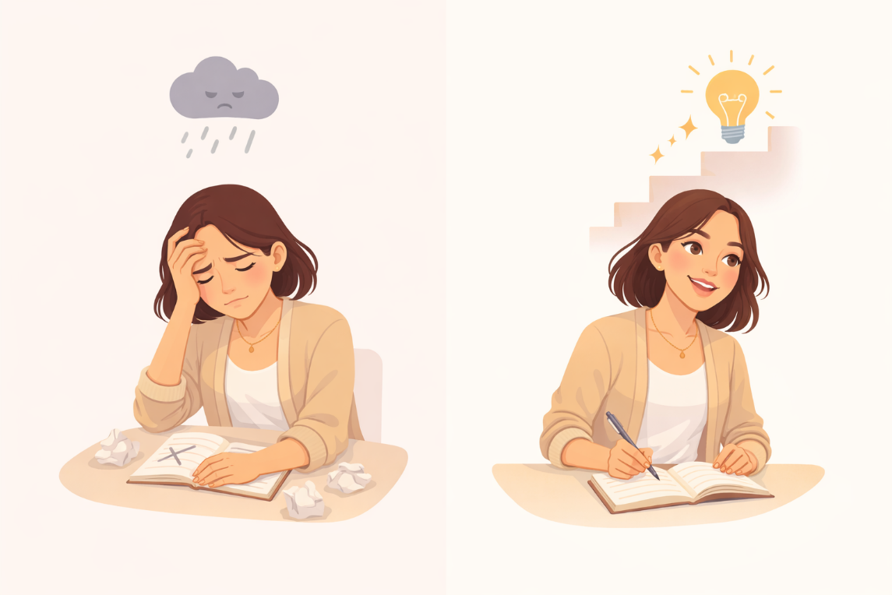
Field | Example content | Option A | Option B | Option C | Author | Image Alt | Image Description | Video Duration Est | Video Alt | Video Description
Title | Hoe kijk je naar jezelf?
Text | Soms denken we dat onze vaardigheden vastliggen — dat we ergens ofwel “goed” ofwel “niet goed” in zijn. Dat wordt vaak een statische mindset genoemd. Een groeimindset is anders. Het betekent geloven dat je mettertijd kunt leren, verbeteren en je ontwikkelen.
Quote
Image | https://drive.google.com/file/d/1EYhE0H8b82PI0UU4e-qedSBW_4Sb0z_Y/view?usp=drive_link |  |  |  |  | Vergelijking van een statische en een groeimindset | Een gesplitste illustratie waarop een vrouw zich eerst vastgelopen of ontmoedigd voelt, en daarna blijft leren en verbeteren.
Video
Subtitle
Multiple choice question
Open question
List
Last message

Card 6 - Text
Field | Example content | Option A | Option B | Option C | Option D | Option E | Image Description | Video Duration Est | Video Alt | Video Description
Title | Je kunt leren en groeien
Text | Je hoeft niet vanaf het begin alles te weten. Vaardigheden en zelfvertrouwen groeien mettertijd — door oefening, inspanning en ervaring. Je ligt niet vast. Je kunt leren, je aanpassen en groeien.
Quote
Image | https://drive.google.com/file/d/1qajPXj7wbh5PUeF4Acs0bLeSiw5Y0uiV/view?usp=sharing |  |  |  |  |  | Een vrouw die aan het leren of oefenen is, met focus en geleidelijke vooruitgang.
Video
Subtitle
Multiple choice question
Open question
List
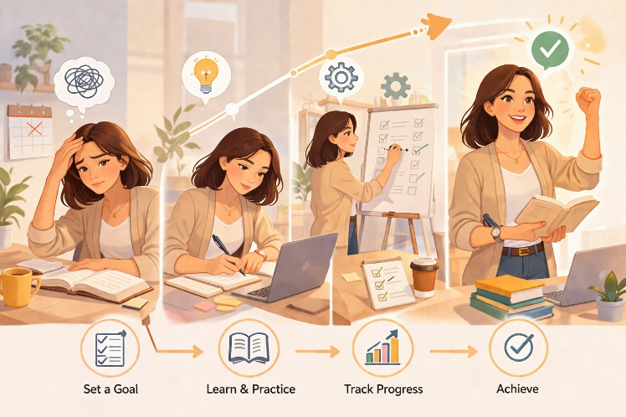
Last message

